상품제안서
써모스 스테인레스 포트 THV-K | 상품코드: F15359

 |  |  |  |  |  |  | 02-412-0044 | www.easy1.co.kr
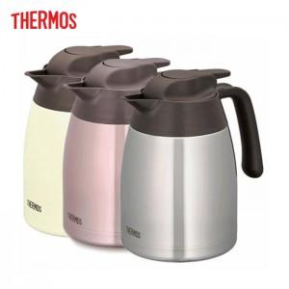 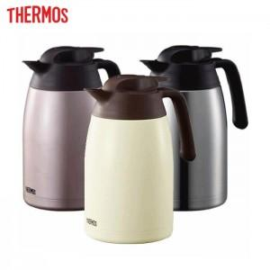

【상세/제작정보】

【인쇄/포장옵션】 | 실크 / 포장지포장

【공급단가】 | 수량 | 50~ | 100~ | 500~ | 1,000~ | 2,000~
*VAT별도 | 1001K | 42,520원 | 40,950원 | 39,370원 | 37,800원 | 36,850원
 | 1501K | 44,550원 | 42,900원 | 41,250원 | 39,600원 | 38,610원

【상품 URL】 | https://dev.easy1.co.kr:443/src/goods_detail.php?gdno=15359

